Hoja1
 Instituto de Investigaciones en Materiales UNAM Laboratorio de Pruebas Mecánicas
Misión del laboratorio |  | Nuestra mision principal es abastecer a los diferentes laboratorios de investigacion del instituto de investigaciones en materiales y otros laboratorios de la UNAM de nitrogeno liquido y helio liquido para sus investigaciones.
Líneas de investigación |  | Investigtación en materiales criogenicos, magneticos y superconductores.
Servicio a la industria |  | En este laboratorio estamos comprometidos con proporcionar liquidos criogenicos a cualquier empresa interesada en ello, para nosotros es importante mostrar la capacidad de nuestra universidad en cuanto a la producción cientifica y tecnologica. Se utilizan principalmente por las temperaturas criogenias y ambiente innerte que proporcionan, gases de acarreo y la cromatografia de gases.
Web/temporal |  | anabobadilla@materiales.unam.mx

No | Nombre del equipo | Estado actual | Prueba | Comentarios | Foto del equipo
1 | Compresor de alta presion, TCF20, Marca Sulzer | Funcionando | Recupera y comprime gases para su posterior almacenamiento | equipo de 1990, poco compatible, contamina mucho y por eso no se usa | 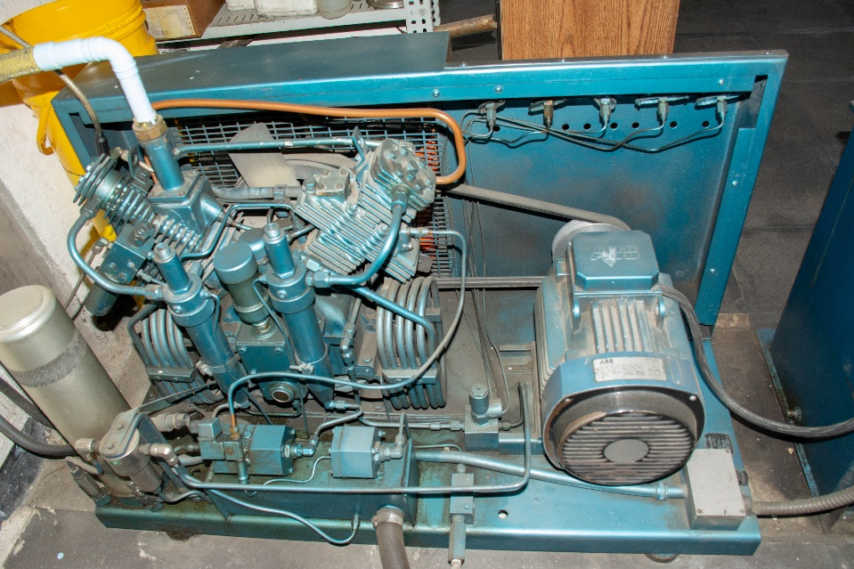
2 | Compresor de recirculacion de baja presión, (10 bar) CS90 Marca Kaeser | Funcionando N Parado He | Recupera y comprime gases para su posterior almacenamiento | Mismo equipo el de helio esta parado, por contaminación | 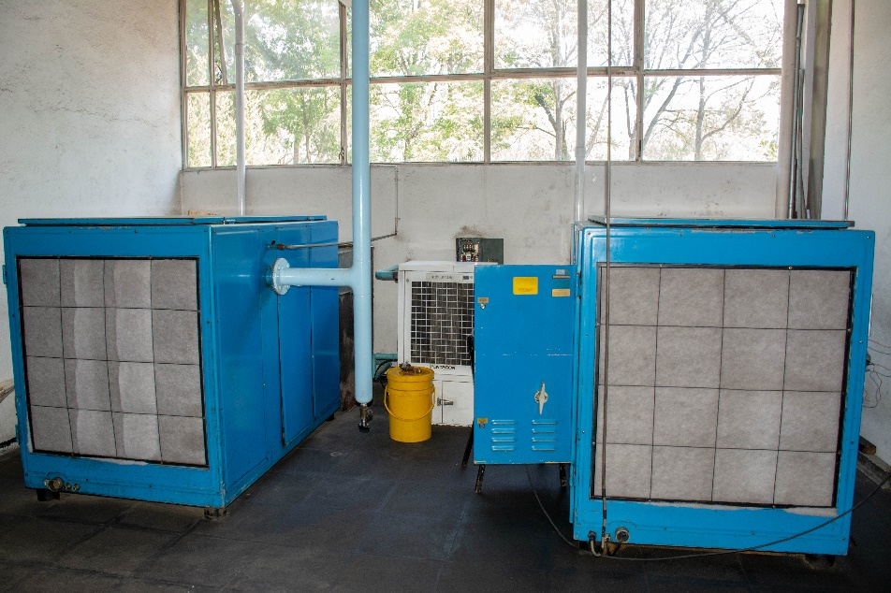
3 | Compresor Marca Kaeser | Funcionando | Funcionando | Reemplazo del equipo 1 | 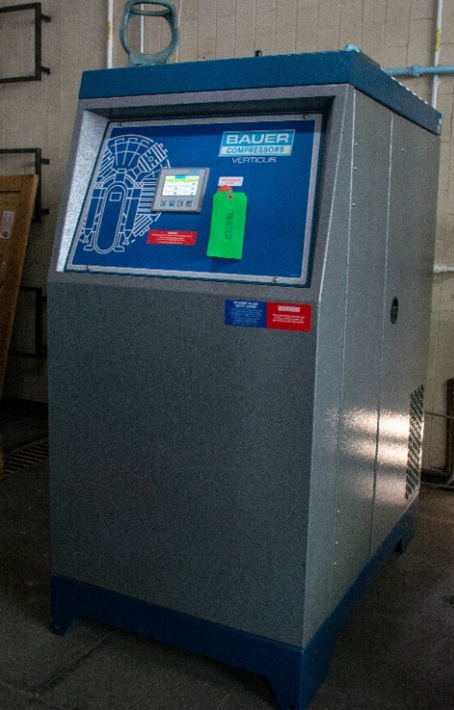
4 | Licuefactor Marca Quantum Desing | Funcionando | Mantiene presion y temperatura. | Adquisicion reciente | 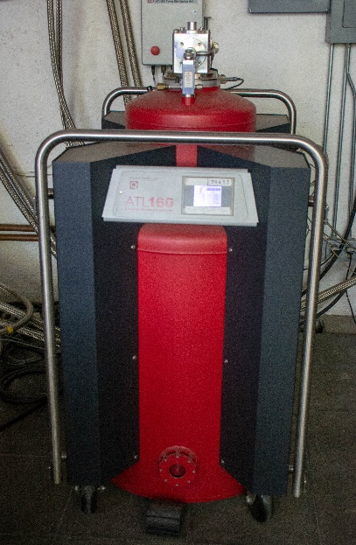
5 | Dewar de 160 litros para almacenar el nitrógeno líquido | Funcionando | Funcionando | Requiere mantenimiento | 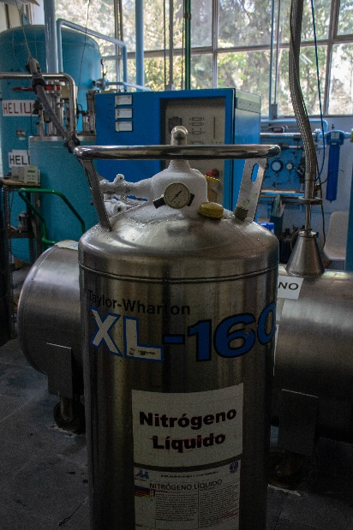
6 | Licuefactor (Coldbox), Marca: Linde, Modelo: LINIT 25 | Funcionando | Funcionando | Adquirido desde el año 2015 | 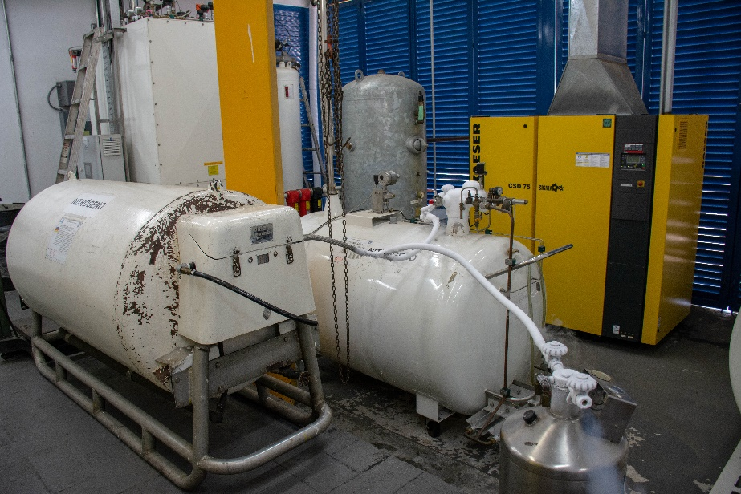
7 | Filtro purificador del aire Marca Kaeser | Funcionando | Funcionado | Adquisicion reciente | 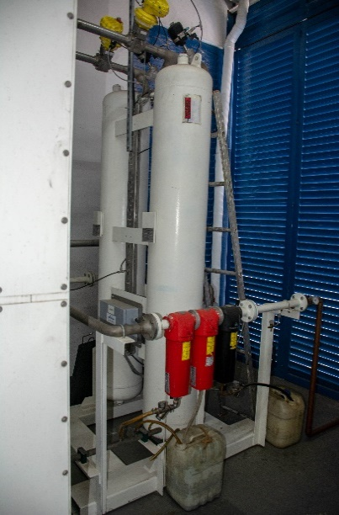
8 | Purificador Marca Quantum Desing | En mantenimiento | En mantenimiento | Adquisicion reciente
9 | Dewar de 500 litros para almacenar el nitrógeno líquido | Funcionando | Mantiene temperatura y presión | Mas de veinte años de adquisición | 